상품제안서
[독판 제작]탁상용 캘린더(260 × 190mm) | 상품코드: F20524

 |  |  |  |  |  |  | 02-412-0044 | www.easy1.co.kr
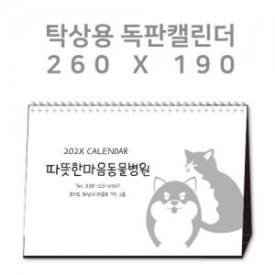

【상세/제작정보】 | <p>&nbsp;</p><table class="__se_tbl_ext" style="clear: both; width: 1317.14px; border-collapse: collapse; border-spacing: 0px; font-family: dotum; background-color: rgb(255, 255, 255);"><tbody><tr><td colspan="3" style="border-width: 1px 0px; border-top-style: solid; border-right-style: initial; border-bottom-style: solid; border-left-style: initial; border-top-color: rgb(236, 236, 236); border-right-color: initial; border-bottom-color: rgb(236, 236, 236); border-left-color: initial; border-image: initial; padding: 20px 0px; font-size: 13px; line-height: 1.5;">▶삼각대 : 1,000g 합지(기본 : 검정색 밍크지) / 삼각대는 검정색 밍크지만 가능합니다. 현재 레자크는 재고 없습니다.<br><br><br></td></tr></tbody></table><p>&nbsp;</p>

【인쇄/포장옵션】 | 금박, 은박 / 포장불가능

【공급단가】 | 수량 | 100~ | 300~ | 500~ | 1,000~ | 3,000~
*VAT별도 | 단가 | 7,420원 | 7,150원 | 6,870원 | 6,600원 | 6,430원

【상품 URL】 | http://www.easy1.co.kr/src/goods_detail.php?gdno=20524

